Power View3
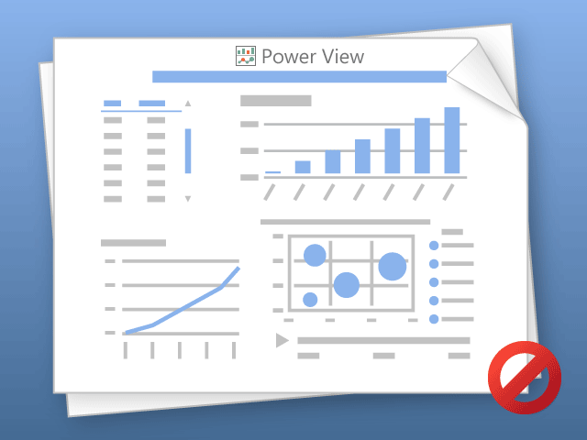

Power View 一次只能打印一个工作表。
请切换到所需工作表，然后重试。

